상품제안서
에코리유저블 500ml | 상품코드: F22358

 |  |  |  |  |  |  | 02-412-0044 | www.easy1.co.kr
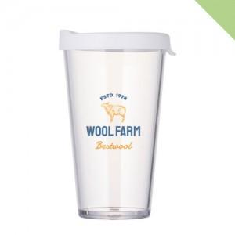

【상세/제작정보】 | <p><span style="font-size: 12pt;"><b>* 배송비- 한박스 50개 / 6000원 부가세별도&nbsp;</b></span></p>

【인쇄/포장옵션】 | 실크 / 포장지포장

【공급단가】 | 수량 | 100~ | 300~ | 500~ | 1,000~ | 3,000~
*VAT별도 | 단가 | 3,500원 | 3,370원 | 3,250원 | 3,120원 | 3,000원

【상품 URL】 | https://dev.easy1.co.kr:443/src/goods_detail.php?gdno=22358

